Graphique 1
GRAPHIQUE 1 – Effort de recherche (*) des entreprises entre 2004 et 2014 (en % du PIB)

 | Tableau source
 |  | 2003 | 2004 | 2005 | 2006 (r) | 2007 | 2008 | 2009 | 2010 | 2011 | 2012 | 2013 | 2014 (p)
 | Dépenses intérieures de R&D des entreprises | 1.32 | 1.32 | 1.27 | 1.29 | 1.27 | 1.29 | 1.36 | 1.37 | 1.40 | 1.44 | 1.45 | 1.48

( p ) : donnée provisoire
( r ) : Rupture de série : à partir de 2006, les entreprises employant moins de 1 chercheur en ETP sont incluses dans les résultats.
Sources : MENESR - SIES Pôle recherche et Insee
Champ : ensemble des entreprises localisées en France
(*) Lors du passage à la base 2010 des comptes nationaux en mai 2014, l'intégration des dépenses de R&D dans le PIB a entraîné une révision à la hausse de son niveau, et à la baisse de l'effort de recherche

Graphique 2
GRAPHIQUE 2 – Effectifs de R&D et chercheurs en ETP
 |  | Chercheurs | Personnels de | Total | % chercheurs
 |  | en ETP | soutien en ETP | en ETP
 | DOM-TOM | 100 | 100 | 200 | 49.6%
 | Centre-Val de Loire | 3,540 | 3,370 | 6,910 | 51.2%
 | Normandie | 4,160 | 3,470 | 7,630 | 54.5%
 | Bourgogne Franche-Comté | 4,290 | 4,180 | 8,480 | 50.6%
 | Pays de la Loire | 5,180 | 3,980 | 9,160 | 56.6%
 | Bretagne | 6,440 | 2,940 | 9,380 | 68.7%
 | Alsace Champagne-Ardenne Loraine | 5,230 | 4,640 | 9,870 | 53.0%
 | Nord-Pas-de-Calais Picardie | 4,990 | 4,500 | 9,500 | 52.6%
 | Aquitaine Limousin Poitou-Charentes | 6,710 | 4,920 | 11,630 | 57.7%
 | PACA et Corse | 11,320 | 4,840 | 16,160 | 70.0%
 | Languedoc-Roussillon Midi-Pyrénées | 17,930 | 7,290 | 25,220 | 71.1%
 | Auvergne Rhône-Alpes | 22,090 | 15,300 | 37,390 | 59.1%
 | Ile-de-France | 71,810 | 28,000 | 99,810 | 71.9%

 | NB : en raison des arrondis, le total peut différer de la somme des éléments qui le composent.

La Corse est regroupée avec PACA, pour des raisons de secret statistique
(p) : données provisoires - ETP : Equivalent Temps Plein
Source : MENESR - SIES Pôle recherche
Champ : ensemble des entreprises localisées en France

Carte 1
CARTE 1 – Dépenses intérieures de R&D des entreprises par région en 2014 (p)
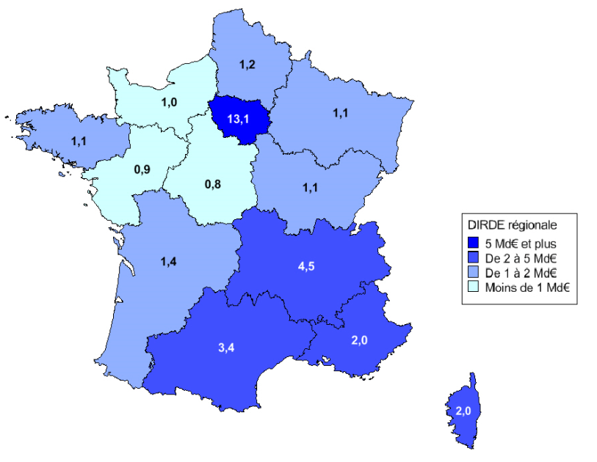

 |  | Dirde 2014 en Md€
 | DOM-TOM | 0.02
 | Centre-Val de Loire | 0.84
 | Normandie | 0.97
 | Bourgogne Franche-Comté | 1.05
 | Pays de la Loire | 0.86
 | Bretagne | 1.09
 | Alsace Champagne-Ardenne Loraine | 1.08
 | Nord-Pas-de-Calais Picardie | 1.15
 | Aquitaine Limousin Poitou-Charentes | 1.41
 | PACA et Corse | 2.01
 | Languedoc-Roussillon Midi-Pyrénées | 3.37
 | Auvergne Rhône-Alpes | 4.52
 | Ile-de-France | 13.14

La Corse est regroupée avec PACA, pour des raisons de secret statistique
(p) : données provisoires
Sources : MENESR - SIES Pôle recherche
Champ : ensemble des entreprises localisées en France
NB : en raison des arrondis, le total peut différer de la somme des éléments qui le composent.

